北宋人-苏轼
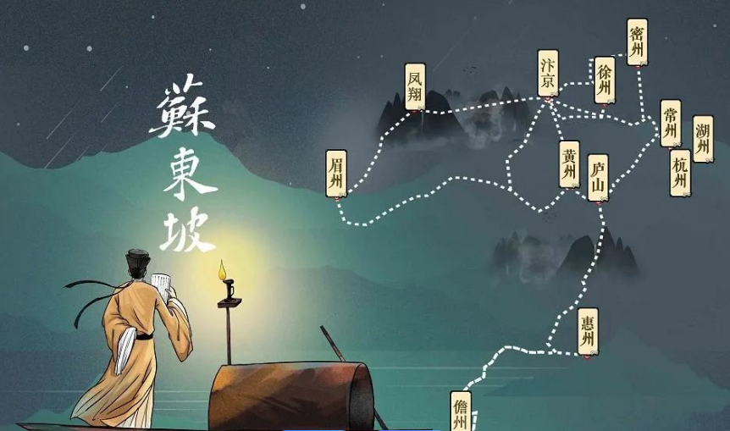
苏轼（1037年—1101年）
字子瞻，又字和仲，号铁冠道人、东坡居士，世称苏东坡。
眉州眉山（今四川省眉山市）人，北宋文学家，书法家、画家，历史治水名人。
与父苏洵、弟苏辙三人并称“三苏”。

苏轼在文学、书法和绘画方面都有卓越的成就。
他的诗题材广阔，清新豪健，善用夸张比喻，独具风格，与黄庭坚并称“苏黄”；
他的词开豪放一派，与辛弃疾并称“苏辛”；
散文著述宏富，豪放自如，与欧阳修并称“欧苏”，是“唐宋八大家”之一；
他善书法，与黄庭坚、米芾、蔡襄合称“宋四家”；擅长文人画，尤擅墨竹、怪石、枯木等。

苏轼生性放达，为人率真，深得道家风范。好交友 、好美食 ，创造许多饮食精品，好品茗，亦雅好游山林。

宋神宗熙宁四年（1071年），苏轼上书谈论新法的弊病，被授为杭州通判。
熙宁七年（1074年）秋，苏轼调往密州（今山东诸城）任知州。
熙宁十年（1077年）四月至元丰二年（1079年）三月，在徐州任知州。
元丰二年（1079年）四月，苏轼调任湖州知州。他即给神宗写了一封《湖州谢上表》，引发乌台诗案。
苏轼于元丰三年（1080年）二月一日到定惠院，于同年五月二十九日迁居临皋亭。
元丰七年（1084年），苏轼离开黄州，奉诏赴汝州就任。途中幼儿，上书朝廷，请求暂时不去汝州，
元丰八年（1085年），宋哲宗即位，高太后以哲宗年幼为名，临朝听政，司马光重新被启用为相，以王安石为首的新党被打压。苏轼复为朝奉郎知登州（蓬莱）。
四个月后，以礼部郎中被召还朝。在朝半月，升为起居舍人。三个月后，升中书舍人。不久，再又升翰林学士、知制诰，知礼部贡举。
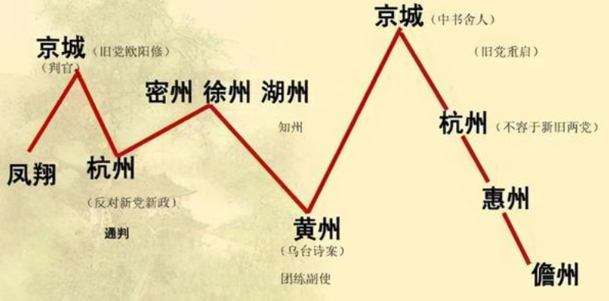
元祐四年（1089年），苏轼任龙图阁学士、知杭州。苏轼第二次到杭州做官。
元祐六年（1091年），被召回朝拟任吏部尚书，因为政见不合，请求出任地方官，于是以龙图阁学士出知颍州。
元祐七年（1092年）二月，任扬州知州。
元祐八年（1093年）九月，任定州知州。
绍圣元年（1094年）六月，贬为宁远军节度副使，再次被贬至惠州（今广东惠州）。
绍圣四年（1097年），苏轼被一叶孤舟送到了徼边荒凉之地海南岛儋州。
宋徽宗即位后，苏轼相继被调为廉州安置、舒州团练副使、永州安置。
元符三年四月（1100年），朝廷颁行大赦，苏轼复任朝奉郎。
北归途中，苏轼于建中靖国元年七月二十八日（1101年8月24日）在常州（今属江苏）逝世。

北宋词-苏轼
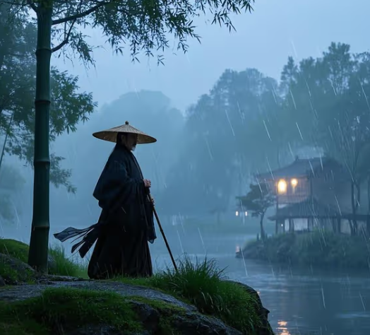
定风波·莫听穿林打叶声
三月七日，沙湖道中遇雨。雨具先去，同行皆狼狈，余独不觉。已而遂晴，故作此词。
莫听穿林打叶声，何妨吟啸且徐行。
竹杖芒鞋轻胜马，谁怕？一蓑烟雨任平生。
料峭春风吹酒醒，微冷，山头斜照却相迎。
回首向来萧瑟处，归去，也无风雨也无晴。


临江仙·夜饮东坡醒复

夜饮东坡醒复醉，归来仿佛三更。家童鼻息已雷鸣。敲门都不应，倚杖听江声。
长恨此身非我有，何时忘却营营。夜阑风静縠纹平。小舟从此逝，江海寄余生。

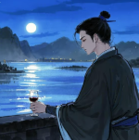
念奴娇·赤壁怀古

大江东去，浪淘尽，千古风流人物。
故垒西边，人道是，三国周郎赤壁。
乱石穿空，惊涛拍岸，卷起千堆雪。
江山如画，一时多少豪杰。
遥想公瑾当年，小乔初嫁了，雄姿英发。
羽扇纶巾，谈笑间，樯橹灰飞烟灭。
故国神游，多情应笑我，早生华发。
人生如梦，一尊还酹江月。

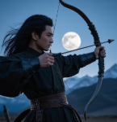
江城子·密州出猎

老夫聊发少年狂，左牵黄，右擎苍，锦帽貂裘，千骑卷平冈。为报倾城随太守，亲射虎，看孙郎。
酒酣胸胆尚开张，鬓微霜，又何妨！持节云中，何日遣冯唐？会挽雕弓如满月，西北望，射天狼。


江城子·乙卯正月二十日夜记梦

十年生死两茫茫，不思量，自难忘。千里孤坟，无处话凄凉。
纵使相逢应不识，尘满面，鬓如霜。
夜来幽梦忽还乡，小轩窗，正梳妆。相顾无言，惟有泪千行。
料得年年肠断处，明月夜，短松冈。

北宋诗-苏轼

狱中寄子由二首·其二
柏台霜气夜凄凄，风动琅珰月向低。
梦绕云山心似鹿，魂飞汤火命如鸡。
眼中犀角真吾子，身后牛衣愧老妻。
百岁神游定何处，桐乡知葬浙江西。

